Sheet1
 |  |  | Hướng dẫn sử dụng hệ thống issue In Out

1. Fom đăng nhập

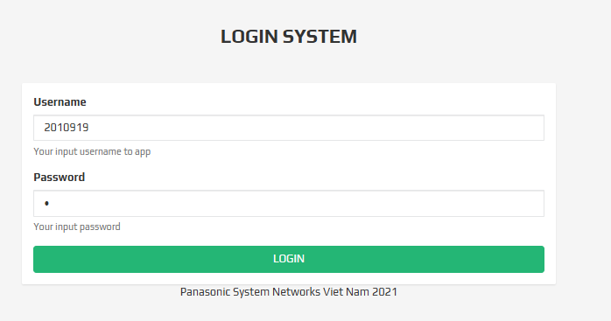
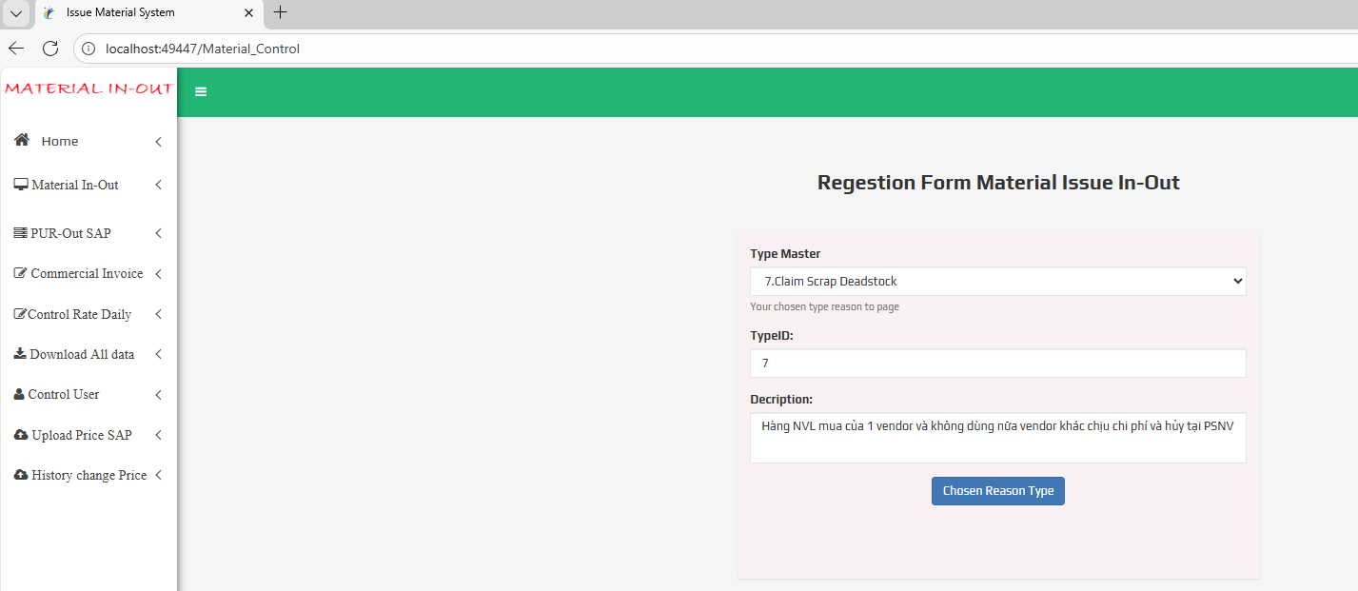

2.Bộ phận phê duyệt

 | Level 1

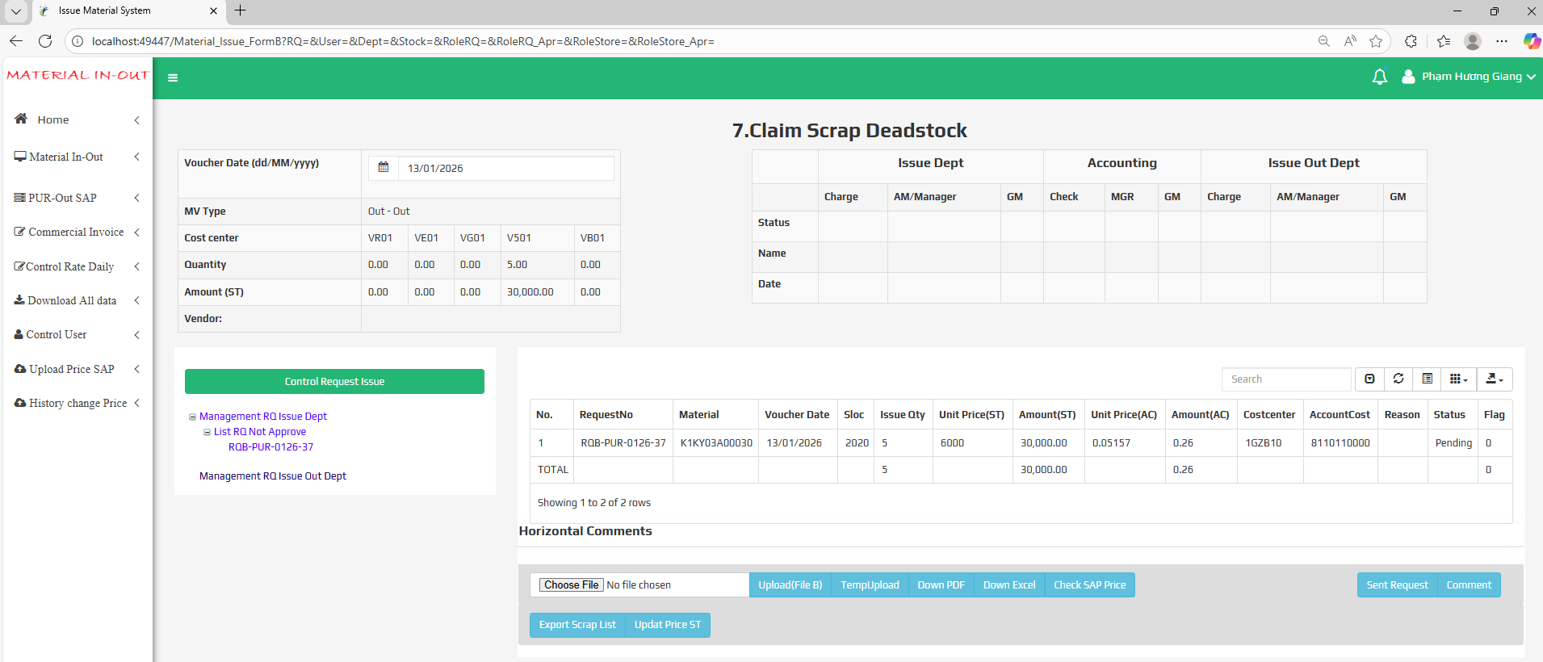

 | level 2

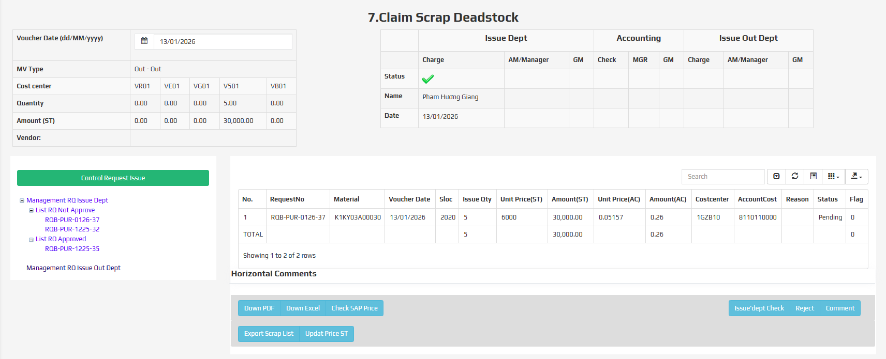

 | level 3

3. Kế toán phê duyệt

 | level 1
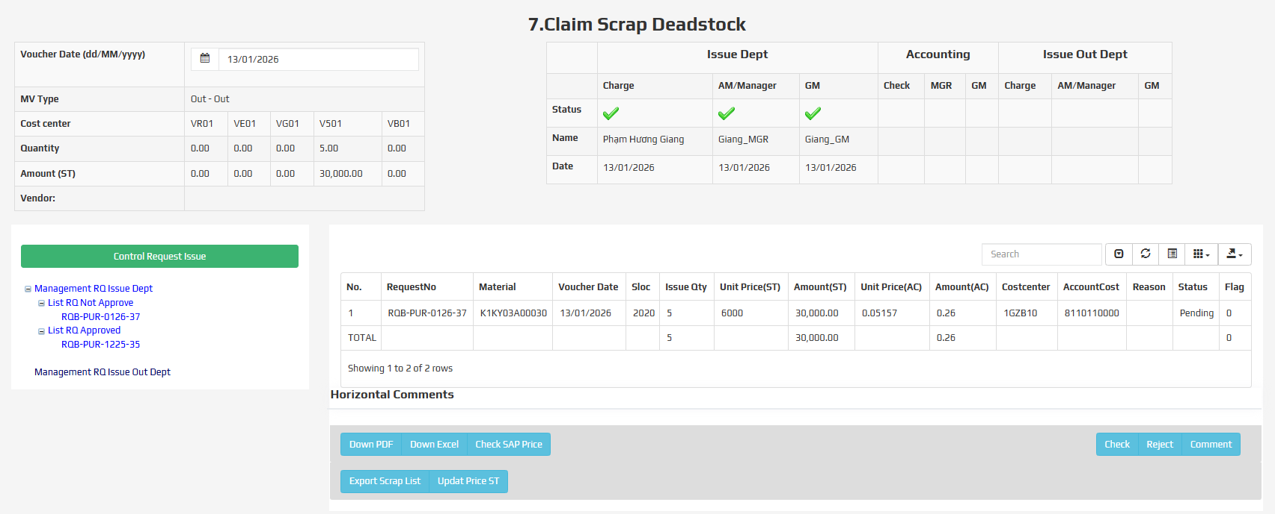

 | Level 2

 |  | Mail thong bao

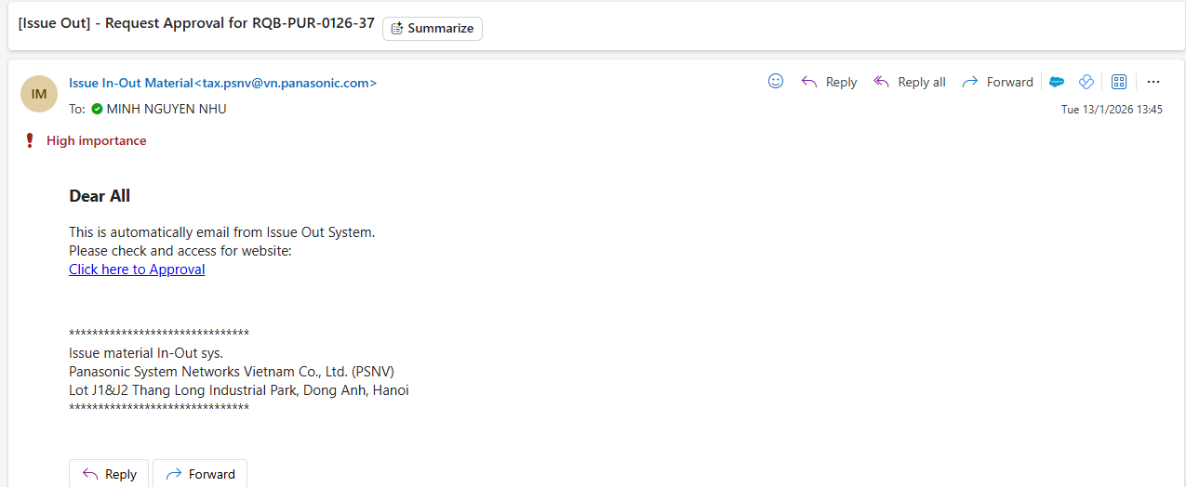

4. Trường hợp Out stock

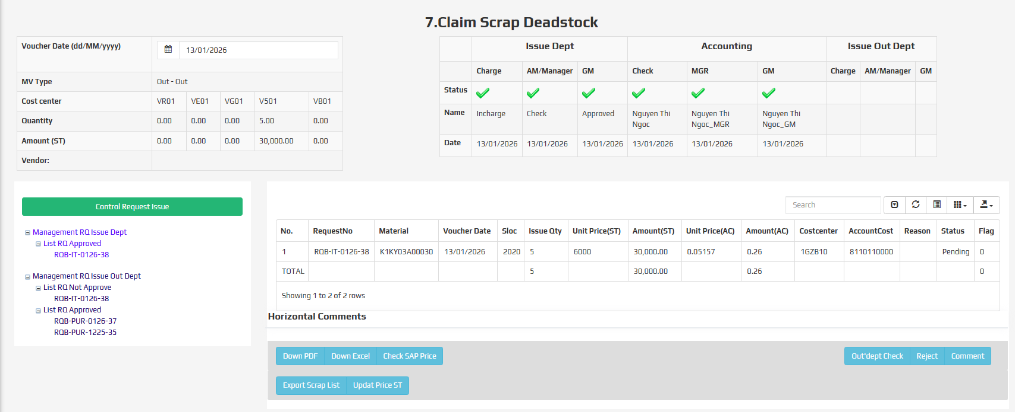

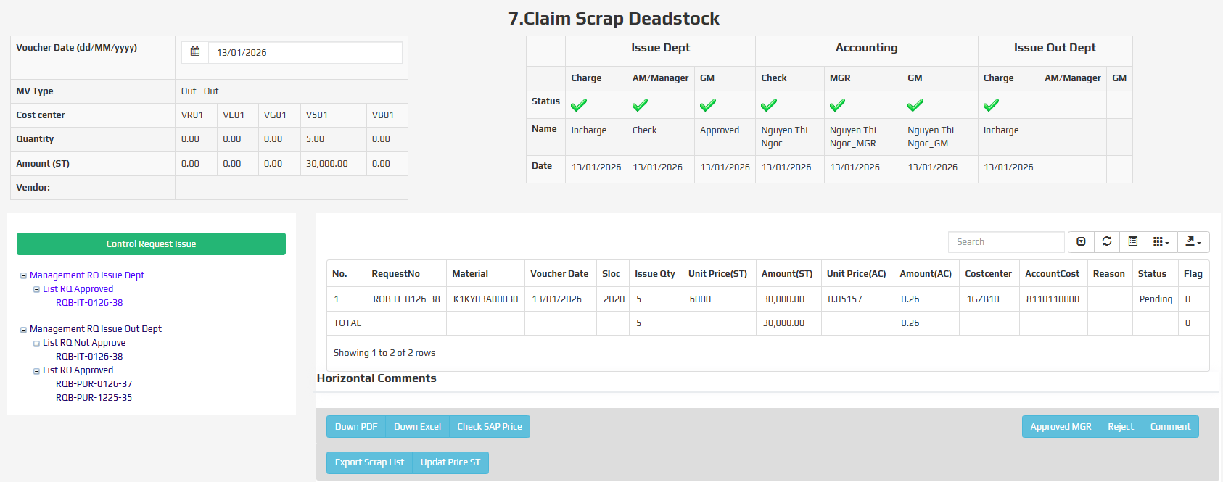

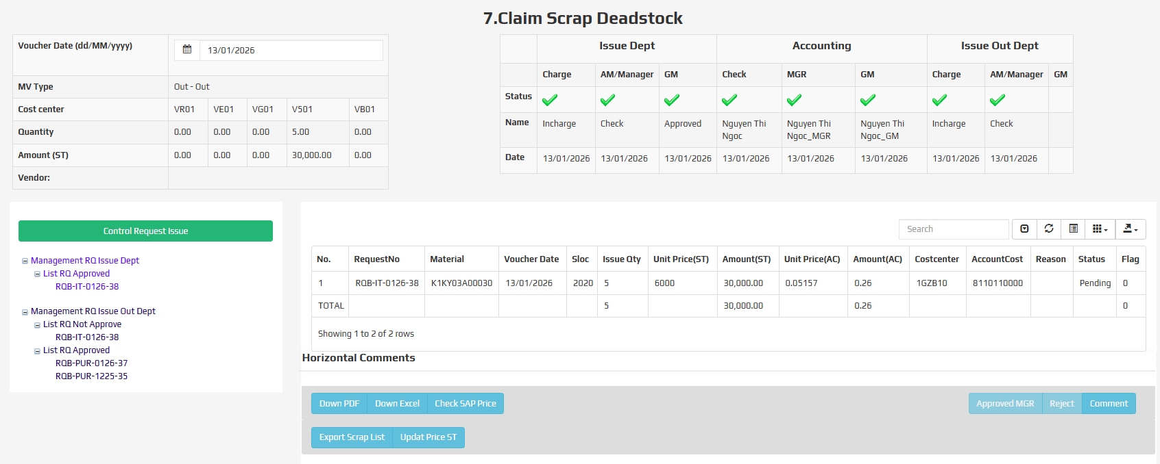

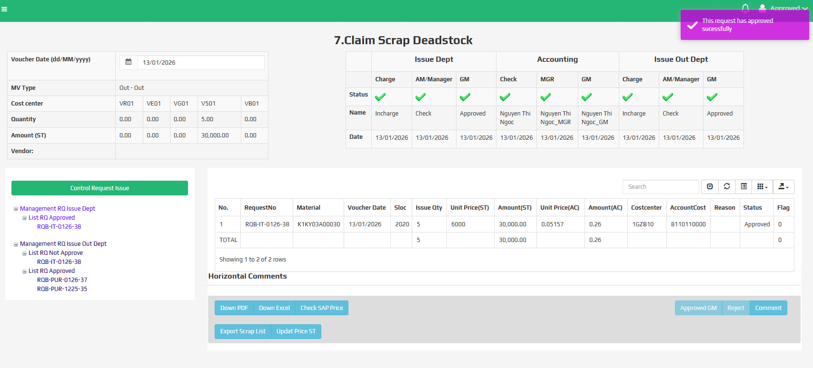

5. Trường hợp check giá ACCC

 | Kế toán đăng nhập với user đã được cấp vào check giá cho từng bộ phận. Việc check giá được thực hiện ngay khi level 1 của user bộ phận gửi request

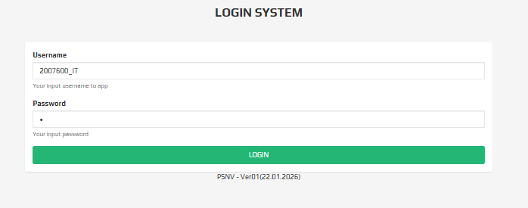


 | LOG với trường hợp user được phân quyền có thể đang nhập vào để check lại Type mater : 1.Other Issue Materials => và comment.

